牛市时间轴
时间 | 上证 | 深证 | 创业板 | 科创50 | 量(亿元) | 关注 | 前一天欧美 | 表现 | 强势板块 | 弱势板块 | 北向(亿元) | 总结
这是2021.1.28写的，牛市还是要潜伏得早，最好是熊市底部大家都紧张的时候进来，2440谁都不相信是底，我也是只投了一点点，事实证明之前投的就快翻倍了，后面加仓可能会把之前的利润回吐，所以牛市加仓是件风险很大的事，也只能不断吃到小肉。
2018.12 | 2440 |  |  |  |  |  |  | 银山谷，开始启动，之前从年前3000多点慢慢下跌到了2440 | 券商 |  |  | 低于3000，可以定投基金，这时买股很便宜，券商初期是大涨的，但是涨过后暂时就不要碰了，很有可能横盘很长时间。
2019.03 |  |  |  |  |  |  |  |  | 猪肉
2019.04-2019.12 |  |  |  |  |  |  |  | 横盘过很长一段时间，A股在2700-3100的箱体间反复震荡 | 5G |  |  | 如果是牛市初期的话或者是熊市末期，还是要关注市场热点。
2020.01 |  |  |  |  |  |  |  |  | 芯片、新能源 |  |  | 科技股牛市，创业板和科创版屡创新高
2020.01.24 |  |  |  |  |  |  |  | 节前前两天开始下跌
2020.02.03 |  |  |  |  |  | 北向资金净流入100多亿 |  | 受疫情影响，节后开盘大跌超8% |  |  |  | 被吓到了，适当减了基金，经验证是错的
2020.02.04 |  |  |  |  |  |  |  | 第二天开始强力反弹 | 新能源、科技股
2020.02.20 | 3030.15 |  | 2186.74 |  |  |  |  | 连续反弹，只有一天下跌，今天在券商和白马股的带领下，全板块上涨破3000点 |  |  |  | 基金追热点，强者恒强。这段时间还是踏空不少，幸亏给妈买了近期热点行业涨幅较大基金，但是还是不够大胆，后期不太好加了。
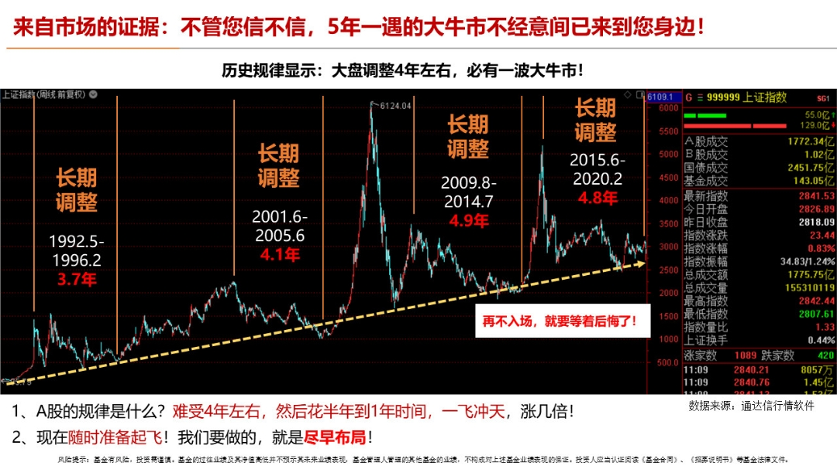
这边做个说明，3000以下其实就可以布局定投了，一般价格都很便宜，前提是挣钱。跑赢时间才能慢慢变富
钱要紧紧握在自己和妈的手上，学区房不宜再投资，且看后续经济走向，10年后再存150万，前五年存够50万，用这50万投资再挣150万，相信自己的能力
2020.02.21 |  |  |  |  |  |  |  | 成交量连续三天破万亿，疫情考验之下，近日沪指迈过3000点整数大关，创业板和深成指也创出阶段新高，两市成交量连续破万亿，使得牛市的“味道”又浓厚了不少。
A股的规律是调整4年左右，然后用半年到一年的时间，一飞冲天
2020.02.24 | 3031 |  | 2263 |  |  |  |  | 成交破1.2万亿，创2015年11月以来新高。北向资金全天净流出87.05亿元
2020.02.25 | 3013.05 |  | 2287.31 |  |  |  |  | 两市合计成交超过1.4万亿元，达到14153亿元，成交额连续5天突破万亿大关，A股三大股指今日宽幅震荡，沪指最终小幅收跌，3000点大关失而复得。北向资金今日净流出17.59亿元。今天主要是新能源和超级电容。场内资金有从科技股转向新能源汽车的迹象。
2020.02.26 |  |  |  |  |  |  |  | 受海外疫情影响，外围股市大跌，A股大跌，但创业板走出深V，下午强势翻红，中信建投提示风险，主要是他们买了空单。
2020.02.27 |  |  |  |  |  |  |  | 外围股市大跌，A股下跌，科技板块大跌。
2020.02.28 |  |  |  |  |  |  |  | 外围股市大跌，A股大跌>3%，科技板块大跌>4%。前端时间强势的芯片股基三天回调近15%。
2020.03.02 |  |  |  |  |  |  |  | 周一开盘，A股大涨，基建强势，水泥股整板涨停。
2020.03.03 | 2992.9 |  | 2173.35 |  |  |  |  | 成交额连续10突破万亿。周二开盘大涨，中午的时候比昨天涨势高很多，但是下午14:20开始跳水。
2020.03.16 | 2789.35 |  | 1910.77 |  |  | 和年后不一样，今天北向是净流出60多亿 |  | 美股连续大跌，前一天美股大跌，今天A股上午还很强势，小跌，吸引我进了一手海螺水泥，下午就跳水，特别是券商中午开始跳水。
2020.03.17 |  |  |  |  |  |  |  | 前一天晚上美股道指跌幅超12%,熔断15分钟，欧洲股市集体大跌，黄金和油价都再次大跌。
2020.03.19 | 2702.13 |  | 1894.94 |  |  |  |  | 周四早盘大幅下跌，深度打破2685大幅创新低，低至2646.80点，之后反转拉出长下影线，收跌0.98%。创业板则以上涨0.42报收。3天内已是第二次长针下影，今次的长下影与周二长下影的主要差别在于----今天是创新低后的长下影。往常，这样的长下影多有探底针的效果，只是由于当前情况特殊，无历史可参照，能否成为真正的探底针还待市场验证，但至少不会像周二之后在两天内便创新低。
2020.04.19 |  |  |  |  |  |  |  | 这一个月大盘上上下下，总体来说还是涨的，已经2800多点了，美股涨得比较厉害，已经25%了。本周北上资金净买入A股300.22亿元，单周净买入金额史上第四次突破300亿元大关。有消息说北向资金开始流入中国国旅和上海机场了。
2020.04.19 | 2852.55 |  | 2043.44 |  |  | 北向资金当日净流入 17.99亿元 |  | 北向资金当日净流入 17.99亿元，增持最多的是酒和家电。今日（4月20日）三大指数小幅高开，全天震荡走高，创业板收逾1%。板块上，新冠检测、大基建股全天强势，午后，数字货币持续走强，电梯、卫星互联网、RCS、农业等板块盘中轮动拉升。个股上，今日两市合计共83只个股涨停，5连板个股诞生，短线赚钱效应回暖。
2020.04.22 | 2843.98 |  | 2043.17 |  |  | 北向资金今日净流入31.18亿元 |  | A股三大指数今日集体收涨，其中深成指与创业板指涨幅达到1%左右。两市合计成交6060亿元，行业板块多数收涨，农业与食品板块强势领涨。北向资金今日净流入31.18亿元。
2020.04.23 | 2838.5 |  | 2029.52 |  |  | 北向资金当日净流入23.72亿元 |  | 午后指数一度震荡走高，医药板块小幅回暖，受消息刺激，雄安金融板块强势崛起，不过尾盘阶段指数再度跳水，截至收盘，上证指数报2838.50点，跌0.19%；创业板指报2029.52点，跌0.67%；北向资金当日净流入23.72亿元。RCS、数据中心、特高压等科技题材悉数回落，病毒防治、原油、农村电商概念股活跃。
2020.07.09 |  |  |  |  |  |  |  | 短短几个交易日，从2900突然突破3400，第一天还是券商和银行大涨，随后两天银行就不怎么行了。创业板开始持续大涨，物联网、科技等类型股票走势很好。
有消息说要关注银行和券商重组的机会，特别是有银行的券商，比如光大券商
2020.07.10
2020.07.15 |  |  |  |  |  |  |  | 本周创业板换手率接近2015年顶峰，结果开始暴跌
2020.07.20 |  |  |  |  |  |  |  | 海螺水泥等水泥股涨停，但是盘中海螺开板，因此出掉一手 |  |  |  | 海螺卖飞了，牛市中还是尽量少动，应该熊市多买入，牛市就等吧
宁波银行七年涨了十一倍，股市有这么好的股票，为什么股民还大面积亏钱。因为他们一涨就想卖，卖了后等着下跌再低价买回来，可是这种炒垃圾股思维炒银行股活不了一集，因为宁波银行永远不会跌倒韭菜们曾经卖出的价格。所以这些韭菜们只能去买那些没有涨的垃圾股。然后，结局不言而喻。
2020.08.19 |  |  |  |  |  |  |  | 最近一堆爆款基金，经过媒体的各种吹，引来疯狂的申购。比如前两天中欧阿尔法狂卖了500亿，但募资上限是80亿。今年新基金发行超2万亿，已经创下历史新高，悠着点不是好事儿。基民的追涨杀跌，比股民更加的疯狂，可以提前释放风险！当然中长期看，机构资金加大入市是主旋律，这是阻挡不住的。 |  |  |  | 爆款基金的结果就是基金为了业绩抱团，新基金加速进场
2020.08.25 |  |  |  |  |  |  |  | 创业板涨跌幅20%,首日比较平稳，除个别炒的新股，涨跌都很厉害 |  |  |  | 目前踏踏实实买基金
2020.09.01 |  |  |  |  |  |  |  |  | 军工，新能源 | 科技 | 流出3 沪：18.05 深：15.05 | 美股再创新高
2020.09.02 | 3404.8 |  | 2771.85 |  |  |  |  |  |  |  | 流出66.14 沪：60.07 深：6.07
2020.09.03 |  |  |  |  |  | 9422 |  | A股三大指数震荡，白酒板块领涨两市。民航机场、医药制造、生物疫苗、煤炭采选等板块也涨幅居前，船舶制造、航天航空、转基因等板块领跌。 | 白酒 | 船舶制造、航天航空、转基因 |  | 缩量调整
2020.09.04 | 3355.37 |  | 2732.15 |  |  |  |  | A股三大指数收跌 北向资金净卖出逾60亿元 | 半导体 | 消费 |  | 盘前数据。美股普跌，纳指跌幅－4.96%；欧股普跌，英国富时跌幅－1.52%；WTI原油下跌－0.55%，现报41.28；伦敦金下跌－0.66%，收盘1931.92；离岸人民币汇率6.84625；A50期指下跌－0.94%；美股纳指期货下跌－1.49%。早盘数据对咱们的开盘影响利空。
创业板已经消灭了3元以下的低价股，4元也仅剩十来支
牛市中需要养成持股思维，熊市需要高抛低吸。股市里最吊诡的地方在于，主力们用五年时间训练散户，让他们养成一个习惯，然后用一年多时间来收割他们。熊市里，主力们会训练散户，让他们养成高抛低吸的习惯，不停的让散户处于被套牢，解套然后赚一点，然后再度被套牢。等到了牛市，股市已经风格转换了，很多散户开始各种卖飞了，想做波段择时，想高抛低吸，结果总是一卖自己的股票就走牛了。到了牛市末期，经过一年多的训练，散户养成了另一种习惯。股价没有天花板，高了还能更高，每一次下跌都是为了调整然后涨的更好，只要牢牢抓住就能赚钱。其实这时候，股市已经转换风格了，已经真正开始套人了，风险也开始大了。
2020.09.18 | 3338.09 | 13245.09 | 2596.08 | 1483.9 |  |  | 大跌 | 券商、保险等非银金融板块受追捧。 保险板块整体涨幅超过7%。保险龙头中国人寿放量大涨，尾盘封住涨停。新华保险、西水股份涨停。中国太保、中国人保也大幅上涨。 |  |  | 流入94.74 | 在今天早盘，A股市场还表现非常平淡，并无很好的表现，沪指早盘开盘后不久甚至还一度翻绿。 而从午后开始，沪指涨幅逐级扩大，在早市收盘的基础上硬生生向上拓展了近50点。 富时罗素调整落地带来增量资金 多只新纳入个股尾盘异动明显。其实是有人得到了券商合并的消息。国联和国金合并。
2020.09.19 |  |  |  |  |  |  |  | 周一大盘券商没有起来
2020.09.23 | 3279.71 | 13110.07 | 2599.88 | 1423.9 |  |  | 9月23日，美国股市三大指数震荡整理，纳指跌幅接近1%。截至发稿，道指上涨0.15%，纳指下跌0.80%，标普500指数下跌0.29%。 | A股三大指数今日集体收涨，其中创业板指表现较强，收盘上涨近2%。市场成交量继续萎缩，两市合计成交仅有6607亿元，行业板块涨多跌少，生物疫苗概念股大涨。北向资金今日净卖出27.53亿元。具体来看，沪指收盘上涨0.17%，收报3279.71点；深成指上涨0.67%，收报13110.07点；创业板指上涨1.74%，收报2599.88点。 |  |  |  | 成交量萎缩，待观察，创业板指数是否能买？战略配售基金是否能买？
国庆前后，特别是国庆后第一个交易日，新能源和新能源车开始爆发
 |  |  |  |  |  | 机构和游资都比较看好，新能源和新能源车能否成为近期热点，充换电加氢等领域 |  | 10月9日晚，新能源汽车行业迎来一则重磅政策利好：历时一年半，最新的《新能源汽车产业发展规划》终于获国务院常务会议通过。
2020.10.11 |  |  |  |  |  | 银之杰，美元刺激政策，美股能否复苏？美国经济能否复苏，决定美股是否会继续长牛。 |  | 今天无交易。最近人民币汇率升值太猛了。 从外围市场来看，据华尔街日报报道，美国财长姆努钦将向美国众议院议长佩洛西提交规模为1.8万亿美元的援助法案提案。美国国家经济顾问库德洛表示，特朗普已经批准了这一修订后的经济刺激方案。 国务院近日印发《关于进一步提高上市公司质量的意见》，吸引更多中长期资金入市，历史前两次国几条(04年股权分置14年促进资本市场健康发展)，走低后都创出了大牛市。 新华社北京10月11日电 近日，中共中央办公厅、国务院办公厅印发了《深圳建设中国特色社会主义先行示范区综合改革试点实施方案(2020-2025年)》，并发出通知，要求各地区各部门结合实际认真贯彻落实。政策层面又接连传出大消息。主要涉全面分步实施注册制，吸引更多长期资金入市，加大退市监管，大力提高上市公司质量，等等。 |  |  |  | 不知能否像美股一样，有个长牛慢牛，这样投机的成分少了，当然只能长期投资逐步上涨，不会暴涨暴跌了。意见指出，自《国务院批转证监会关于提高上市公司质量意见的通知》(国发〔2005〕34号)印发以来，我国上市公司数量显著增长、质量持续提升，在促进国民经济发展中的作用日益凸显。但也要看到，上市公司经营和治理不规范、发展质量不高等问题仍较突出，与建设现代化经济体系、推动经济高质量发展的要求还存在差距。同时，面对新冠肺炎疫情影响，上市公司生产经营和高质量发展面临新的考验。
2020.10.12 |  |  |  |  |  |  | 外围股市高开；晚间，国金和国联证券合并终止，可能是利空 | A股全线暴涨
2020.10.13 | 3359.75 | 13798.58 | 2784.72 | 1423.9
2020.10.15 | 3332.18 | 13624.89 | 2737.96 | 1453.79
2020.10.19 | 3312.67 | 13421.19 | 2689.67 | 1412.15 | 7391 | 周末政治局集体学习量子 北向资金今日净卖出32.43亿元 |  | A股三大指数今日高开低走，最终集体收跌，其中沪指下跌0.71%，收报3312.67点；深成指下跌0.82%，收报13421.19点；创业板指下跌1.28%，收报2689.67点。深成指与创业板指日K线都是四连阴。两市合计成交7391亿元，行业板块涨少跌多，量子通信概念股逆市走强。北向资金今日净卖出32.43亿元。
2020.10.20 | 3328.1 | 13603.88 | 2740.58 | 1426.18 | 6674 | 北向资金今日小幅净卖出11.13亿元，最近卖出是明智的，看到北向流出就减仓。 |  | A股三大指数今日集体收涨，其中沪指上涨0.47%，收报3328.10点；深成指上涨1.36%，收报13603.88点；创业板指上涨1.89%，收报2740.58点。市场成交量萎缩，两市合计成交6674亿元。行业板块涨多跌少，仪器仪表、酿酒、汽车板块领涨，创业板次新股大涨。北向资金今日小幅净卖出11.13亿元。
2020.10.29 | 3272.73 | 13519.66 | 2699.92 | 1412.06 | 7803 | 北向资金今日净买入17.86亿元。 |  | A股三大指数今日低开高走，收盘集体上涨，其中沪指上涨0.11%，收报3272.73点；深成指上涨0.98%，收报13519.66点；创业板指上涨1.10%，收报2699.92点。两市合计成交7803亿元，行业板块涨跌互现，白酒与医疗板块强势领涨。北向资金今日净买入17.86亿元。
2020.11.5 | 3320.13 | 13894.26 | 2787.88 |  |  |  |  | A股三大指数今日集体收涨，其中沪指上涨，收复3300点整数关口，收报3320.13点；深成指上涨1.72%，收报13894.26点；创业板指上涨1.36%，收报2787.88点。市场成交量放大，两市合计成交8597亿元。行业板块呈现普涨态势，通讯、酿酒、汽车板块领涨，仅航天航空与银行板块逆市下跌。北向资金今日净买入109.97亿元。
2020.11.6
2020.11.9 |  |  |  |  |  |  |  | A股全线暴涨，半导体接近涨停，新能源不是很强。
 | 3342.2 | 13720.17 | 2681.52 |  |  |  |  | A股三大指数今日集体收跌，其中沪指小幅下挫0.53%，收报3342.20点；深成指下跌1.95%，收报13720.17点；创业板指走势较弱，收盘跌幅达到3.31%，收报2681.52点。市场成交量萎缩，两市合计成交8696亿元，行业板块多数收跌，白酒板块逆市走强。北向资金今日小幅净卖出9.3亿元。
2020.11.12 | 3338.68 | 13792.07 | 2700.51 |  |  |  | 美东时间周四，美股三大指数集体收跌。截止收盘，道指跌1.08%，纳指跌0.65%，标普500指数跌1%。个股方面，拼多多股价大涨逾20%，创历史新高。消息面上，拼多多发布2020年第三季度财报，财报显示公司第三季度营收超过142亿元，同比增长89%，净利润4.664亿元，首次实现季度盈利。 | A股三大指数今日收盘涨跌不一，其中沪指下跌0.11%，收报3338.68点，日K线三连跌；深成指上涨0.52%，收报13792.07点；创业板指上涨0.71%，收报2700.51点。市场成交量继续萎缩，两市合计成交7081亿元。行业板块涨跌互现，酿酒板块持续大涨，今日更是掀起涨停潮。北向资金今日小幅净卖出5.07亿元。
2020.11.30 | 3391.76 | 13670.11 | 2631.89 |  | 9507 | 银行近期开始崛起，一周上涨超20%。 |  | A股三大指数今日收盘涨跌不一，其中沪指冲高回落，收盘小幅下跌0.49%，失守3400点整数关口，收报3391.76点；深成指下跌0.15%，收报13670.11点；创业板指小幅收涨0.49%，收报2631.89点。市场成交量放大，两市合计成交9507亿元。行业板块涨少跌多，大金融板块冲高回落，有色金属板块表现活跃。北向资金今日净买入49.39亿元。 |  |  | 49.39 | 有人网上说：周一能够集体集中在10分钟内同时将银行保险券商拉升4%以上的资金必定是机构主力的大资金，而这些资金因T+0制度上午买下午是出不掉的。所以这些资金会在周二有自救行为。（1）上证指数周二会收阳线反包掉周一阴线，再次向上进攻3458.79点。（2）创业板，半导体科技，生物医药，券商会继续上涨。这个有一定道理，第二天最终收盘也只差不到7点。
2020.12.01 | 3451.94 | 13930.37 | 2698.44 |  | 8649 | 今天券商大涨，之前少量加仓了券商。近期开始购买券商。 |  | A股今日迎来12月首个交易日，三大指数今日集体走强，其中沪指收盘上涨1.77%，收报3451.94点；深成指上涨1.90%，收报13930.37点；创业板指上涨2.53%，收报2698.44点。市场成交量略有萎缩，两市合计成交8649亿元。行业板块呈现普涨态势，银行、券商、保险等金融股大涨。北向资金今日净买入162.93亿元。北向资金今日净买入162.93亿元，净买入隆基股份7.54亿元、三安光电7.13亿元，净卖出东方财富4.82亿元、海康威视2.45亿元。买入五粮液、比亚迪，是否意味着券商行情快到头了，新能源蓄势待发？拭目以待。 |  |  | 162.93 | 技术上看：沪深指数上周经过短期的回调，已经分别回踩了20日均线和60日均线的支撑位，今日平高走逐渐拉升走出反弹形态，尤其是板块轮动加速，也给市场资金做多增强了信心，午后沪指冲击3458点的前期高点，但是由于缺乏量能的有效配合，导致未能实现突破。
2020.12.02 | 3449.38 | 13961.58 | 2682.97 | 1408.49 | 8810 | 今天券商大涨，之前少量加仓了券商。近期开始购买券商。 |  | A股三大指数今日涨跌不一，沪指盘中创2018年2月以来新高，收盘微跌0.07%，收报3449.38点；深成指上涨0.22%，收报13961.58点；创业板指下跌0.57%，收报2682.97点。两市合计成交8810亿元，行业板块涨跌互现，煤炭采选与电子元件板块强势领涨。北向资金今日净卖出40.25亿元。 | 半导体 |  | 40.25 | 今天券商依然不是很好。感觉今年还是板块轮动，坚守好自己的板块，每份基金都能上涨20%，也是一笔不小的资金。北向资金流出还不小，是不是短期还是会调整。几大券商金股依然在推荐中国平安、兴业银行，还有部分推荐紫金矿业、贵州茅台。
2020.12.08 | 3410.18 | 13937.89 | 2746.28 | 1398.73 | 7017 | 本周金融券商开始萎靡，白酒依然不错，新能源车慢慢涨了三天后开始暴涨两天，突破前期高点。 |  | A股三大指数今日涨跌不一，其中沪指收盘下跌0.19%，收报3410.18点；深成指平盘报收；创业板指上涨0.73%，收报2746.28点。两市合计成交7017亿元，行业板块涨少跌多，酿酒板块大涨。北向资金今日净买入66.76亿元。 | 酒 |  | 66.76 | 今天券商依然不是很好。感觉今年还是板块轮动，坚守好自己的板块，每份基金都能上涨20%，也是一笔不小的资金。北向资金流出还不小，是不是短期还是会调整。几大券商金股依然在推荐中国平安、兴业银行，还有部分推荐紫金矿业、贵州茅台。
2020.12.10 | 3373.28 | 13731.34 | 2718.55 | 1360.18 | 7092 | 国家能源局新能源司副司长任育之10日在中国光伏行业协会主办的“2020中国光伏行业年度大会”上表示，目前国家发展改革委和能源局正在测算“十四五”“十五五”时期光伏发电的目标。从目前的发展情况看，“十四五”的光伏发电需求将远高于“十三五”。为此，有必要进一步调动光伏制造企业、光伏发电企业等主体的积极性。 |  | A股三大指数今日表现波澜不惊，沪指全天维持震荡整理态势，最终微幅收涨0.04%，收报3373.28点；深成指小幅上涨0.11%，收报13731.34点；创业板指收涨0.77%，收报2718.55点。市场成交量萎缩，两市合计成交7092亿元，行业板块涨跌互现，钢铁板块强势领涨。北向资金今日净买入15.22亿元。 |  |  | 15.22 | 关注隆基股份，就是新能源、光伏这块。汽车可关注，但是估值比较高。
2020.12.15 | 3369.12 | 13692.13 | 2726.6 | 1375.06 | 7098 | 5G换军工或者新能源，还是看好新能源和张坤的中小盘 |  | A股三大指数今日集体收涨，其中沪指上涨0.66%，收报3369.12点；深成指上涨1.01%，收报13692.13点；创业板指走势较强，涨幅达到1.44%，收报2726.60点。两市合计成交7098亿元，行业板块涨多跌少，酿酒、食品饮料、航天航空板块领涨，煤炭板块重挫。北向资金今日小幅净买入2.23亿元。 |  |  | 2.23 | 海螺水泥近期走势不是很好，之前卖掉的兴业银行确创下了新高，对于散户来说，还是要拿得住股票啊
2020.12.16 | 3366.98 | 13751.09 | 2760.64 |  | 7010 |  | 美东时间周一，美股三大指数上涨，道指刷新历史纪录高位，截至发稿，道指涨0.76%，纳指涨1.18%，标普500指数涨0.78%。蔚来汽车跌超3%，一度失守40美元关口，早前该公司称将拟增发的ADS定价为每份39美元。 | A股三大指数今日全天维持震荡整理态势，最终收盘涨跌不一，其中沪指下跌0.01%，收报3366.98点；深成指下跌0.09%，收报13751.09点；创业板指上涨0.06%，收报2760.64点。两市合计成交7010亿元，行业板块涨少跌多，酿酒与食品饮料板块大涨。北向资金今日净买入19.15亿元。 |  |  | 19.15
2020.12.17 | 3404.87 | 13889.87 | 2785.62 |  | 7917 |  |  | A股三大指数今日集体收涨，其中沪指上涨1.13%，收报3404.87点，收复3400点整数关口；深成指上涨1.01%，收报13889.87点；创业板指上涨0.90%，收报2785.62点。市场成交量放大，两市合计成交7917亿元，行业板块多数收涨，有色金属、券商信托、煤炭采选板块领涨。北向资金今日净买入80.58亿元。 |  |  | 80.58
新能源和新能源车依然在疯狂
2020.12.18 |  |  |  |  | 7917 |  |  | A股三大指数震荡，煤炭板块大涨。转基因、固态电池、白酒、电力、钢铁等板块也涨幅居前，水产养殖、保险、食品饮料等板块领跌。截至发稿，沪指下跌0.32%，深成指下跌0.24%，创业板指下跌0.05%。 | 临近年底，又是抱团喝酒，煤飞色舞的行情。 各地拉闸限电引发市场对煤炭供应的担忧，18日早盘，煤炭开采指数一改往日的颓势，领跑全场，上涨5.61%；汽车消费需求持续扩大，也让汽车整车板块成为与家电齐名的，深受基金经理喜爱的消费板块，18日早盘上涨3.8%，锂矿板块也随之上涨4.31%。 限电上热搜 煤炭板块彻底被引爆 17日，由于湖南、江西电力供应偏紧，浙江也出现限制用电情况，#南方多地出现拉闸限电#冲上微博热搜。 国家发改委17日晚间回应称，工业生产高速增长和低温寒流叠加导致电力需求超预期高速增长。目前为止电力供应保持平稳有序，居民生活用电未受影响。国家发改委已会同相关部门企业，采取措施切实保障电力需求，确保电力供应总体平稳有序。 18日早盘，煤炭板块集体飙涨。截至发稿，上海能源、新集能源、大同煤业、恒源煤电、靖远煤电纷纷涨停。整个板块上涨5.67%。 “有矿”的发财了 不仅有煤矿的发财了，有钴矿、锂矿的也暴涨。 18日早盘，锂矿指数上涨4.33%。永兴材料涨停， 钴矿指数也上涨3.48%。 今日早盘，汽车整车板块走强，江铃汽车、东风汽车拉升涨停，长城汽车、江淮汽车涨超5%，上汽集团、广汽集团、长安汽车、比亚迪等跟涨。 据中汽协预测，今年我国汽车销量为2530万辆，虽然仍同比下滑2%，但远高于年中预期。今年7月，中汽协将年初提出的“2020年我国汽车总销量将较2019年下滑2%”的预测下调至同比下滑10%或20%。 商务部新闻发言人高峰昨日在发布会上表示，2020年11月，随着汽车促消费政策效果进一步显现，国内汽车市场加快复苏，消费需求继续扩大。新车销量、二手车交易量、机动车回收数量等主要指标累计同比降幅进一步收窄。其中，新车销量连续7个月实现两位数增长。 5天4板 金种子酒接近翻番 酿酒板块是2020年A股市场上最靓的仔，从年头涨到年尾。网友调侃，白的涨完啤的涨，啤的涨完白的涨，涨累了休息一天，黄的红的涨，然后白的继续…… 18日早盘，二线白酒金种子酒再度涨停，市值已经113亿。在过去5个交易日创下了4个涨停，更重要的是12月以来，该股股价最高涨幅超过87%。 在金种子的带动下，二线白酒全面跟涨，伊力特上涨6.5%，酒鬼酒上涨超5%。青青稞酒、老白干酒上涨超4%。
高瓴资本先参与通威定增又大笔投入隆基，上半年还大手笔加持了宁德时代，光伏上游涨得猛说明现在还只是光伏革命的上半场，只有到中游出现1000亿美元万亿人民币市值公司时，才证明光伏进入了下半场。隆基现在是老大，两三年后不一定还是老大，光伏技术仍然处于技术爆发阶段，新技术革命会产生新的王者。
2020.12.21 | 3420.57 | 14134.85 | 2882.44 |  | 8644 | A股今天大涨，新能源的基金都快搞7%了 |  | A股三大指数今日集体收涨，其中沪指收盘上涨0.76%，收报3420.57点；深成指上涨2.03%，收报14134.85点；创业板指走势较强，涨幅达到3.66%，收报2882.44点。两市合计成交8644亿元，行业板块多数收涨，航天航空、煤炭采选、玻璃陶瓷板块领涨。北向资金今日净买入78.61亿元。 |  |  | 78.61
2020.12.22 | 3356.78 | 13882.3 | 2811.75 |  | 9576 | 没有什么利空，是否希望散户把筹码吐出来。 晚间：信息量巨大！证监会重磅发声 促进居民储蓄向投资转化 增强投资者信心 |  | A股三大指数今日集体收跌，其中沪指下跌1.86%，收报3356.78点；深证成指下跌1.79%，收报13882.30点；创业板指下跌2.45%，收报2811.75点。市场成交量放大，两市合计成交9576亿元，行业板块呈现普跌态势，酿酒行业逆市大涨。北向资金今日净卖出35.86亿元。 |  |  | 35.86
年底基金要争排名，有希望前列的一个公司一个代表基金，可以买些 ，近期农银工业4.0买了后暴涨，把5G亏的都补回来了。汇丰晋信低碳先锋股票近期也涨的比较厉害，都是5%上下的涨，上半年拿住估计都翻番了吧。
2020.12.23 | 3382.32 | 14015.02 | 2842.97 |  | 9290 | 股市中要有定力，从9月到现在，不断加仓，不但原有的恢复收益，新买的还涨了不少 |  | A股三大指数今日集体收涨，其中沪指上涨0.76%，收报3382.32点；深成指上涨0.96%，收报14015.02点；创业板指上涨1.11%，收报2842.97点。两市合计成交9290亿元，行业板块涨跌互现，航天军工板块大涨，酿酒板块冲高回落。北向资金今日净买入43.39亿元。 |  |  | 43.39
2020.12.25 | 3389.48 | 13995.83 | 2829.82 |  |  |  |  | 沪指震荡拉升，电力、公用事业、虚拟电厂、煤炭采选、港口水运、油气设服、基本金属等板块涨幅居前，船舶制造、水产养殖、乳业、转基因、保险、白酒等板块领跌。截至发稿，沪指上涨0.78%，报3389.48点；深成指上涨0.58%，报13995.83点；创业板指上涨0.32%，报2829.82点。
跟房地产涨价异曲同工，房价不涨，卖不出地；股价不涨，卖不出股。在房价滞涨拍地流拍的大环境下，预计未来卖股票将成为地方政府的主要财政来源。
2020.12.28 | 3397.29 | 14044.1 | 2842.81 |  | 8811 |  |  | A股三大指数今日全天维持震荡整理态势，最终集体红盘报收。两市合计成交8811亿元，行业板块涨少跌多，酿酒板块大涨。北向资金今日小幅净卖出4.08亿元。 具体来看，沪指收盘上涨0.02%，收报3397.29点；深成指上涨0.19%，收报14044.10点；创业板指上涨0.07%，收报2842.81点。 |  |  | 4.08
高端白酒、光伏能源回调后、医药、大消费都是可以关注的板块，震荡可低吸，港股可以适当再高配一些，基金拿稳了，再挣50%。
2020.12.29 | 3379.04 | 13970.21 | 2813 |  | 8597 | 12.29收评: 行情整体弱势，分化较大，前期强势股大幅回调。量能不足，市场依旧保持区间震荡格局，今天跌破5日线，短线会下探60日线，甚至半年线，再反弹。 板块分析: 1、新能源跌幅大，出现筹码松动，属于短期正常回调。但板块成长性高，依旧是明年重点之一。可选择回调10-15个点，最好在20日均线附近低吸。 2、大消费也是明年重点板块，有回调都是低吸机会。医药继续回调，短期并没有利空，医药整体业绩不错，可以布局接下来的年报行情。 3、半导体、券商整体处于底部区间，一季度会有跟大盘上涨行情的，这时候依旧选择持股待涨。 4、保险、家电调整充分，可以逐步考虑。 | 美东时间周一，美国股市走强，三大指数均创历史新高。截至发稿，道指报30406.21点，涨幅0.68%，纳指报12921.75点，涨幅0.91%，标普500指数报3737.40点，涨幅0.93%。 | A股三大指数今日集体收跌，其中沪指下跌0.54%，收报3379.04点；深证成指下跌0.53%，收报13970.21点；创业板指下跌1.05%，收报2813点。两市合计成交8597亿元，行业板块涨跌互现，煤炭采选与有色金属板块领跌，通讯行业大涨。北向资金今日净买入44.71亿元。 | 5G、科技 | 新能源 | 44.71 | 今天新能源大跌近5%。芯片前段时间清掉了，亏5个点，但是买新能源也挣回来了，不可惜。批注有一篇文章，建议好好关注。高端白酒、新能源回调部分后是笔者关注的，科技有可能还是一日游。今天可能是新能源部分获利回吐，还有就是3个交易日后基金排名要出，基金还是会稳妥出货，保证年度的排名。券商可以定投一些待涨。
事实证明新能源卖飞了，从30开始，A股开始大涨，尤其是新能源，30一天就夺回了29的跌幅，还涨了些，1月4日新能源大涨，多个基金超过6%。不过1月4日北向资金也在流出，南向资金在流入。
2020.12.30 | 3414.45 | 14201.57 | 2900.54 |  | 8470 |  |  | A股三大指数今日集体走强，其中沪指收盘上涨1.05%，收复3400点整数关口，收报3414.45点；深证成指上涨1.66%，收报14201.57点；创业板指大涨3.11%，站上2900点整数关口，创5年新高，收报2900.54点。两市合计成交8470亿元，行业板块涨跌互现，酿酒、煤炭、有色、券商板块领涨。北向资金今日净买入64.4亿元。 | 新能源 |  | 64.4
2021.1.4 | 3502.96 | 14827.47 | 3078.11 | 1422.12 | 1.16万 | A股今天大涨，新能源的基金都快搞7%了 |  | A股今日迎来新年开门红，沪指收盘上涨0.86%，收复3500点大关，收报3502.96点；深证成指上涨2.47%，收报14827.47点；创业板指大涨3.77%，站稳3000点大关，收报3078.11点。两市成交额突破一万亿元，今日达到1.16万亿元。行业板块多数收涨，农业、军工、酿酒板块领涨。北向资金今日小幅净卖出5.42亿元。 | 新能源 |  | 5.42
2021.1.5 | 3528.68 | 15147.57 | 3097.98 | 1425.16 | 1.26万 |  | 美股三大指数高开低走，道指跌1.25%，标普500指数跌1.48%，纳指跌1.47%，贵金属、新能源车板块大涨。理想汽车涨超12%，蔚来涨超9%，金罗斯黄金、泛美白银涨超8%，特斯拉涨超3%。 | A股三大指数今日集体收涨，其中沪指上涨0.73%，收报3528.68点；深证成指上涨2.16%，收报15147.57点，站上15000点大关；创业板指上涨0.65%，收报3097.98点。两市成交额再度突破一万亿元，今日达到1.26万亿。行业板块涨跌互现，乳业股掀起涨停潮。北向资金今日净卖出44.44亿元。 | 乳业、白酒 |  | 44.44
2021.1.6 | 3550.88 | 15187.61 | 3115.09 |  | 1.16万 | 南向资金净流入达130亿元。 |  | A股三大指数今日展开震荡整理，最终集体小幅收涨，沪指与创业板指日K线五连阳。两市成交额达到1.16万亿，但较昨日略有萎缩。行业板块涨少跌多，船舶制造板块强势领涨。北向资金今日小幅净买入2.36亿元。 具体来看，沪指收盘上涨0.63%，收报3550.88点；深成指上涨0.26%，收报15187.61点；创业板指上涨0.55%，收报3115.09点。 | 有色、新能源、军工 |  | 2.36
2021.1.8 | 3570.11 | 15319.29 | 3150.78 | 1378.74 | 1.13万 | 北向资金今日疯狂净买入206.15亿元。 | 美东时间1月7日16：00(北京时间1月8日05：00)，道指收涨211.73点，涨幅0.69%，报31041.13点；纳指收涨326.69点，涨幅2.56%，报13067.48点；标普500指数收涨55.65点，涨幅1.48%，报3803.79点。盘中，道指最高涨至31193.40点，纳指最高涨至13090.91点，标普500指数最高涨至3811.55点，均创盘中历史新高。 美股大型科技股集体上涨，苹果涨3.41%，亚马逊涨0.76%，奈飞涨1.68%，谷歌涨2.99%，Facebook涨2.06%，微软涨2.85%。 美股银行股集体上涨，摩根大通涨3.28%，高盛涨2.19%，花旗涨1.21%，摩根士丹利涨1.71%，美国银行涨2.22%，富国银行涨2.26%。 热门中概股多数收涨，阿里巴巴跌0.3%，京东跌0.3%，百度涨1.9%。迅雷涨48.1%，优点互动涨36.1%，亿邦通信涨26.7%，CBAK能源科技有限公司涨20.6%，小牛电动涨16%，理想汽车10.5%，哔哩哔哩涨5.5%。中国电信跌13.2%，沪杭甬高速跌12%，中国联通跌11.2%，中国国航跌9.5%，新濠影汇跌8%，中国移动跌6.1%。 特斯拉股价大涨7.94%，报816.04美元，创收盘纪录新高，总市值约7735亿美元。美股盘初，据CNBC消息，特斯拉CEO埃隆·马斯克的个人净资产升至1850亿美元，超越亚马逊CEO贝佐斯荣登全球第一大富豪。 | A股三大指数今日集体小幅收跌，在连续上涨6个交易日后，暂时停下了上攻的步伐。两市合计成交达到1.13万亿元，行业板块涨跌互现，超跌股纷纷反弹，抱团股多数回调。北向资金今日疯狂净买入206.15亿元。 具体来看，沪指收盘下跌0.17%，收报3570.11点；深证成指下跌0.24%，收报15319.29点；创业板指下跌0.37%，收报3150.78点。 | 数字货币 | 新能源、军工、白酒 | 206.15
2021.1.11 | 3531.5 | 15115.38 | 3092.86 |  | 1.21万 | 北向资金今日小幅净买入8.94亿元。 |  | A股三大指数今日集体收跌，其中沪指与深证成指跌幅超过1%，创业板指跌幅接近2%。两市成交额连续6天突破万亿，今日达到1.21万亿元。行业板块几乎全线下跌，有色金属与酿酒行业领跌。北向资金今日小幅净买入8.94亿元。 具体来看，沪指收盘下跌1.08%，收报3531.50点；深证成指下跌1.33%，收报15115.38点；创业板指下跌1.84%，收报3092.86点。 |  |  | 8.94
2021.1.13 | 3598.65 | 15365.43 | 3130.3 | 1407.41 | 1.23万 | 北向资金今日净买入27.12亿元。 |  | A股三大指数今日集体收跌，其中沪指下跌0.27%，收报3598.65点；深证成指下跌0.61%，收报15365.43点；创业板指走势较弱，跌幅达到1.57%，收报3130.30点。两市成交金额连续第8个交易日突破万亿，今日达到1.23万亿元。行业板块呈现普跌态势，券商信托板块领跌，仅工艺商品、民航机场、港口水运板块逆市上涨。北向资金今日净买入27.12亿元。 |  |  | 27.12
2021.1.14 | 3565.9 | 15070.13 | 3089.18 | 1447.27 | 1.12万 | 北向资金今日净买入51.07亿元。 |  | A股三大指数今日集体收跌，其中沪指下跌0.91%，收报3565.90点；深证成指下跌1.92%，收报15070.13点；创业板指下跌3089.18，收报3089.18点。值得注意的是，科创50指数今日表现抢眼，收盘大涨2.83%，收报1447.27点。两市成交额超过1.12万亿元，连续9个交易日突破万亿。行业板块涨多跌少，光刻胶概念股大涨，军工与酿酒板块大跌。北向资金今日净买入51.07亿元。 |  |  | 51.07
2021.1.15 | 3566.38 | 15031.7 | 3089.94 | 1447.58 | 1.03万 | 北向资金今日净买入8.01亿元。 |  | A股三大指数今日展开震荡整理，创业板指盘中跌幅一度超过2%，最终收盘涨跌不一。两市成交额连续10个交易日突破万亿，今日达到1.03万亿。行业板块多数收涨，银行股表现活跃，次新股大涨。北向资金今日净买入8.01亿元。 具体来看，沪指收盘上涨0.01%，收报3566.38点；深证成指下跌0.26%，收报15031.70点；创业板指上涨0.02%，收报3089.94点。 |  |  | 8.01
2021.1.18 | 3596.22 | 15269.27 | 3149.2 |  | 9982 | 北向资金今日净买入16.37亿元。 |  | A股三大指数今日集体收涨，其中沪指上涨0.84%，收报3596.22点；深证成指上涨1.58%，收报15269.27点；创业板指走势较强，涨幅达到1.92%，收报3149.20点。市场成交量萎缩，今日为新年以来首次跌破万亿，仅有9982亿元。行业板块呈现普涨态势，降解塑料概念股爆发。北向资金今日净买入16.37亿元。半导体和可降解塑料两大板块活跃。 | 半导体、可降解塑 |  | 16.37
昨天开始积极宣传南向资金了，港股和A股溢价开始的时候，就应该潜伏，这两天港股大涨。
2021.1.19 | 3566.38 | 15003.99 | 3084.49 | 1443.92 | 1.04万 | 北向资金今日净买入9.18亿元。 |  | A股三大指数今日集体收跌，其中沪指下跌0.83%，收报3566.38点；深证成指下跌1.74%，收报15003.99点；创业板指下跌2.05%，收报3084.49点。两市成交额达到1.04万亿元，行业板块涨跌互现，房地产板块表现活跃。北向资金今日尾盘抢筹，最终净买入9.18亿元。 |  |  | 9.18
2021.1.20 | 3583.09 | 15223.36 | 3204.93 |  | 9156 | 北向资金今日净买入33.94亿元。 |  | A股三大指数今日集体收涨，其中沪指上涨0.47%，收报3583.09点；深证成指上涨1.46%，收报15223.36点；创业板指走势较强，收盘大涨3.90%，收报3204.93点。市场成交量萎缩，两市合计成交9156亿元。行业板块涨跌互现，有色、汽车、钢铁板块领涨，保险与银行板块领跌，抱团股重拾升势。北向资金今日净买入33.94亿元。 |  |  | 33.94
2021.1.22 | 3606.75 | 15628.73 | 3358.24 | 1486.31 | 1.11万 | 北向资金今日净卖出20.2亿元。 | 美东时间周四，美股三大指数涨跌互现，纳指、标普500指数续创收盘新高，芯片类股、大型科技股普涨，银行股、航空股、区块链概念股走低。截止收盘，道琼斯工业指数跌12.37点，跌幅0.04%，报31176.01点；纳斯达克指数涨73.67点，涨幅0.55%，报13530.92点；标普500指数涨1.22点，涨幅0.03%，报3853.07点。 芯片概念股方面，英特尔大涨超6%；该公司在未收盘时公布的财报显示，四季度营收183亿美元，市场预期175亿美元。该公司预期一季度经调整EPS 1.10美元，市场预期0.95美元。“光刻机龙头”阿斯麦涨超3%，股价创历史新高，据报道该公司预计今年将交付40台EUV光刻机。全球最大的代工芯片制造商台积电涨超2%，股价亦创收盘历史新高，消息称其下半年将采用5nm工艺生产英特尔Corei3芯片。大型科技股方面，苹果涨超3%，facebook涨超2%，亚马逊涨超1%；谷歌微涨，股价续创收盘新高。此外，中概券商股活跃，老虎证券涨超23%；富途证券涨近10%，股价逼近100美元大关，创历史新高，本月两者累计涨幅均超过100%。 | A股三大指数今日走势分化，沪指收盘下跌0.40%，收报3606.75点；深证成指上涨0.70%，收报15628.73点；创业板指走势强劲，收盘涨幅达到2.27%，收报3358.24点，本周累计涨幅更是达到8.68%。两市合计成交超过一万亿元，今日达到1.11万亿。行业板块多数收跌，体外诊断概念股大涨。北向资金今日净卖出20.2亿元。 |  |  | 20.2 | 凡事问本质。 周末半导体有些利空，国家大基金一期退出。周一可能会跌。 牛牛说金融认为下周会冲高，白酒看空，芯片短期利空，三四天后反弹，金融看好，上涨就要跌一次。坚定看好汽车和新能源。看好军工大飞机，核酸检测看好。 瑞银上调福耀玻璃（03606）目标价63.5%。 美国1.9万亿大放水，全球通胀？长期持有港股和美股，还是不久会泡沫破灭？ | s
2021.1.25 | 3624.24 | 15710.19 | 3355.24 | 1498.6 | 1.21万 | 北向资金今日净买入19.31亿元。 | 今天港股科技板块大涨，腾讯和美团。 | A股三大指数今日收盘涨跌不一，其中沪指上涨0.48%，收报3624.24点；深证成指上涨0.52%，收报15710.19点；创业板指冲高回落，最终下跌0.09%，收报3355.24点，3400点整数关口得而复失。两市成交额达到1.21万亿元，行业板块呈现普跌态势，逾3000只股票下跌，白酒股大涨。北向资金今日净买入19.31亿元。 | 白酒 | 新能源、军工午后跳水 | 19.31 |  | s
2021.1.28 | 3573.34 | 15413.83 | 3281.03 | 1458.37 | 1.21万 | 北向资金今日净卖出12.55亿元。 | 今天港股科技板块大跌，腾讯和美团。 | A股三大指数今日震荡整理，最终集体小幅收涨。市场成交量萎缩，两市合计成交9231亿元，行业板块涨跌互现，云游戏概念股大涨。北向资金今日净卖出12.55亿元。 具体来看，沪指收盘上涨0.11%，收报3573.34点；深证成指上涨0.40%，收报15413.83点；创业板指上涨0.70%，收报3281.03点。 | 新能源 | 白酒 | 12.55 |  | s
2021.1.29 | 3483.07 | 14821.99 | 3128.86 | 1421.96 | 9522 | 北向资金今日净买入25.33亿元。 |  | A股三大指数今日宽幅震荡，最终集体收跌，其中沪指下跌0.63%，失守3500点大关，收报3483.07点；深证成指下跌0.61%，收报14821.99点；创业板指跌幅达到1.04%，收报3128.86点，本周累计跌幅达到6.83%。两市合计成交9522亿元，行业板块呈现普跌态势，民航机场板块逆市大涨。北向资金今日净买入25.33亿元。 | 白酒 | 新能源 | 25.33 |  | s
2021.2.1 | 3505.28 | 15024.24 | 3159.99 | 1421.48 | 8567 | 北向资金今日净买入34.59亿元。 |  | A股三大指数今日集体收涨，迎来2月开门红，其中沪指收盘上涨0.64%，收报3505.28点，收复3500点；深证成指上涨1.36%，收报15024.24点；创业板指上涨0.99%，收报3159.99点。市场成交量萎缩，两市合计成交8567亿元，行业板块涨多跌少，次新股表现活跃。北向资金今日净买入34.59亿元。 | 化工 | 新能源 | 34.59 |  | s
2021.2.2 | 3533.68 | 15335.66 | 3228.7 | 1438.06 | 9010 | 北向资金今日净买入32.81亿元。 |  | A股三大指数今日集体收涨，其中沪指上涨0.81%，收报3533.68点；深证成指上涨2.07%，收报15335.66点；创业板指上涨2.17%，收报3228.70点。两市合计成交9010亿元，行业板块涨跌互现，机构抱团股重拾升势。北向资金今日净买入32.81亿元。 | 新能源、白酒 | 煤炭 | 32.81 |  | s
2021.2.3 | 3517.31 | 15233.15 | 3223.77 |  | 95.37 | 北向资金今日净买入34.23亿元。 |  | A股三大指数今日集体小幅收跌，其中沪指下跌0.46%，收报3517.31点；深证成指下跌0.67%，收报15233.15点；创业板指下跌0.15%，收报3223.77点。两市合计成交9537亿元，行业板块多数收跌，下跌个股数量超过3000只。北向资金今日净买入34.23亿元。 |  |  | 34.23 |  | s
2021.2.4 | 3501.86 | 15105.94 | 3200.55 | 1394.1 | 9425 | 北向资金今日逆市净买入67.71亿元。 |  | A股三大指数今日集体收跌，其中沪指下跌0.44%，收报3501.86点，险守3500点整数关口；深证成指下跌0.84%，收报15105.94点；创业板指下跌0.72%，收报3200.55点。两市合计成交9425亿元，行业板块呈现普跌态势，银行板块逆市翻红，两市一共3293只股票下跌。北向资金今日逆市净买入67.71亿元。 |  |  | 67.71 |  | s
2021.2.5 | 3496.33 | 15007.3 | 3193.71 | 1368.8 | 8911 | 北向资金今日净买入83.93亿元。 |  | A股三大指数今日冲高回落，最终集体绿盘报收。两市合计成交8911亿元，行业板块涨少跌多，银行股大涨。北向资金今日净买入83.93亿元。A股三大指数今日冲高回落，最终集体绿盘报收。两市合计成交8911亿元，行业板块涨少跌多，银行股大涨。北向资金今日净买入83.93亿元。 具体来看，沪指收盘下跌0.16%，收报3496.33点；深证成指下跌0.65%，收报15007.30点；创业板指下跌0.21%，收报3193.71点。 |  |  | 83.93 |  | s
2021.2.9 | 3603.49 | 15630.57 | 3334.24 |  | 8373.54 | 北向资金今日净买入26.24亿元。 |  | A股三大指数今日集体收涨，其中沪指上涨2.01%，收报3603.49点，沪指重返3600点；深证成指上涨2.36%，收报15630.57点；创业板指上涨1.71%，收报3334.24点。两市合计成交8373.54亿元，行业板块普涨，航天航空板块领涨。北向资金今日净买入26.24亿元。 | 军工，新能源 |  | 26.24 |  | s
2021.2.10 | 3655.09 | 15962.25 | 3413.81 | 1437.02 | 8753.17 | 北向资金今日净买入17.80亿元。 | 美东时间周二，美股三大指数涨跌不一，纳指首次站上14000点关口、续创收盘历史新高，区块链概念股延续涨势，航空、散户抱团概念股普跌。截止收盘，道指跌9.93点，跌幅0.03%，报31375.83点；纳指涨20.06点，涨幅0.14%，报14007.70点；标普500指数跌4.36点，跌幅0.11%，报3911.23点。热门中概股多数上涨，百度涨超6%，股价盘中涨破300美元大关，市值突破1000亿美元，网易涨超6%，金山云涨超2%，三者股价均创收盘新高。 | A股三大指数今日集体收涨，其中沪指上涨1.43%，收报3655.09点；深证成指上涨2.12%，收报15962.25点；创业板指上涨2.39%，收报3413.81点。两市合计成交8753.17亿元，行业板块大部分上涨，钛白粉概念领涨。北向资金今日净卖出17.80亿元。 | 白酒 | 军工、芯片 | 17.8 |  | s
2021.2.18 | 3675.36 | 15767.44 | 3320.14 |  | 1.08万 | 北向资金今日净买入50.73亿元。 |  | A股今日迎来牛年首个交易日，三大指数高开低走，收盘涨跌不一，其中创业板指走势较弱，跌幅接近3%。两市合计成交1.08万亿元，上涨股票数量超过3600只，机构抱团股重挫。行业板块呈现普涨态势，有色金属、煤炭、石油等周期股大涨，仅酿酒与医疗板块下跌。北向资金今日净买入50.73亿元。 具体来看，沪指收盘上涨0.55%，收报3675.36点；深证成指下跌1.22%，收报15767.44点；创业板指下跌2.74%，收报3320.14点。 | 芯片、金融，中小股普涨 | 白酒、新能源等基金抱团股 | 50.73 |  | s
2021.2.19 | 3696.17 | 15823.11 | 3285.53 | 1427.91 | 1.04万 | 北向资金今日净买入17.80亿元。 |  | A股三大指数今日收盘涨跌不一，其中沪指上涨0.57%，收报3696.17点；深证成指上涨0.35%，收报15823.11点；创业板指下跌1.04%，收报3285.53点，盘中跌幅一度接近4%。两市合计成交1.04万亿元，行业板块全线上涨，超过3700只股票上涨，农业股大涨。北向资金今日净买入95.53亿元。 | 农业 | 新能源 | 95.53 |  | s
近一周有色涨得比较厉害，眉飞色舞始终不会缺席。目前男神板块中，估值最合理的，就是港美股上市的互联网中概股，业绩增速比白酒还高，导致短期估值泡沫不断被消化，依然有很高的投资价值。
每一轮牛市的前期都是一部分的概念炒作占优；每一轮牛市的中期其实都是基金抱团推动为主；每一轮的牛市中后期则是会以券商上攻收尾，并且大部分的个股都会跟随着券商发力。
2021.2.22 | 3642.44 | 15336.95 | 3138.67 | 1389.92 | 1.29万 | 北向资金今日净卖出11.14亿元。 |  | A股三大指数今日集体收跌，其中沪指下跌1.45%，收报3642.44点；深证成指下跌3.07%，收报15336.95点；创业板指下跌4.47%，收报3138.67点。市场成交量放大，两市合计成交1.29万亿元，行业板块涨多跌少，有色金属板块大涨，机构抱团股重挫。北向资金今日净卖出11.14亿元。 | 有色、中小股普涨 | 白酒、医疗 | 11.14 | 晚间发布了如下新闻：国务院：提升可再生能源利用比例 大力推动风电、光伏发电发展。 | s
2021.2.23 | 3636.36 | 15243.25 | 3112.36 | 1390.53 | 1.02万 | 北向资金今日净买入6.51亿元。主力资金全天净流出339.83亿元，已连续4个交易日资金呈净流出状态。 |  | A股三大指数今日集体收跌，其中沪指下跌0.17%，收报3636.36点；深证成指下跌0.61%，收报15243.25点；创业板指下跌0.84%，收报3112.36点，日K线四连跌。两市合计成交1.02万亿元，行业板块多数收跌，航天航空板块逆市走强。北向资金今日净买入6.51亿元。 | 军工、航天 |  | 6.51 | 晚间发布了如下新闻：国资委：加大对国防军工、骨干网络、新型基础设施等领域的投入。今天军工大涨的逻辑也理顺了。我今天清掉大部分仓位。判断短期调整比较厉害，甚至牛市未必继续了。看美国宽松政策如何退出，找找港股的机会。也可能基金做T。晚上张坤中小盘停止申购，分红，感觉对后市也没那么看好，所以才落袋为安。 | s
2021.2.24 | 3564.08 | 14870.66 | 3007.46 | 1365.64 | 1.06万 | 北向资金今日净卖出6.73亿元。主力资金全天净流出339.83亿元，已连续4个交易日资金呈净流出状态。 |  | A股三大指数今日集体收跌，其中沪指下跌1.99%，收报3564.08点；深证成指下跌2.44%，收报14870.66点；创业板指下跌3.37%，收报3007.46点，盘中一度失守3000点大关。两市合计成交1.06万亿元，行业板块涨跌互现，第三代半导体概念股领涨，酿酒板块领跌，机构抱团股重挫。北向资金今日小幅净卖出6.73亿元。 |  |  | 6.73 |  | s
2021.2.25 | 3585.05 | 14828.8 | 2977.18 |  | 9342 | 北向资金今日净卖出7.32亿元。。 |  | A股三大指数今日收盘涨跌不一，其中沪指小幅收涨0.59%，收报3585.05点；深成指小幅收跌0.28%，收报14828.80点；创业板指走势较弱，跌幅达到1.01%，收报2977.18点，牛年开年六连跌，失守3000点大关。两市合计成交9342亿元，行业板块涨少跌多，房地产板块掀起涨停潮。北向资金今日净卖出7.32亿元。 |  |  | 7.32 |  | s
近几日，机构抱团股大跌。张坤中小盘基金停止申购同时分红1成净值，感觉对白酒调整有预期，所以短期释放部分风险，防止新基金踩踏。
2021.2.26 | 3509.08 | 14507.45 | 2914.11 | 1325.59 | 9068 | 北向资金今日净卖出56.32亿元。 |  | A股三大指数今日集体收跌，沪指、深证成指、创业板指跌幅都在2%以上，创业板指七连跌、本周累计下跌11.3%。两市合计成交9068亿元，行业板块涨少跌多，环保板块大涨，保险、煤炭采选、有色金属板块领跌。北向资金今日净卖出56.32亿元。 具体来看，沪指收盘下跌2.12%，收报3509.08点；深证成指下跌2.17%，收报14507.45点；创业板指下跌2.12%，收报2914.11点。 |  |  | 56.32 |  | s
2021.3.1 | 3551.4 | 14857.34 | 2994.75 | 1325.59 | 8731.88 | 北向资金今日净买入37.86亿元。 |  | A股三大指数今日集体收涨，其中沪指上涨1.21%，收报3551.40点；深证成指上涨2.41%，收报14857.34点；创业板指上涨2.77%，收报2994.75点。两市合计成交8731.88亿元，行业板块普涨，稀土永磁概念领涨。北向资金今日净买入37.86亿元。 |  |  | 37.86 |  | s
2021.3.2 | 3508.59 | 14751.12 | 2966.89 | 1352.04 | 9175 | 北向资金今日净卖出67.91亿元。 | 美东时间周一，美股三大指数集体大涨，纳指涨幅超过3%。盘面上，大型科技股、新能源汽车、区块链、银行、半导体、大麻股表现强势。截止收盘，道指收涨603.14点，报31535.51点，涨幅为1.95%；纳指收涨396.48点，报13588.83点，涨幅为3.01%；标普500指数收涨90.67点，报3901.82点，涨幅为2.38%。 | A股三大指数今日集体收跌，沪指跌幅超过1%，盘中一度失守3500点大关。两市合计成交9175亿元，行业板块多数收跌，碳交易概念股逆市大涨。北向资金今日净卖出67.91亿元。 具体来看，沪指收盘下跌1.21%，收报3508.59点；深证成指下跌0.71%，收报14751.12点；创业板指下跌0.93%，收报2966.89点。 |  |  | 67.91 |  | s
2021.3.3 | 3576.9 | 14932.39 | 2997.75 | 1359.4 | 8632 | 北向资金今日净买入90.1亿元。 | 美东时间周二，美股三大指数集体收低，纳指跌1.69%。盘面上，新能源汽车、大型科技、疫苗、芯片股悉数走弱，贵金属概念股逆市上涨。截止收盘，道指收跌143.99点，报31391.52点，跌幅为0.46%；纳指收跌230.04点，报13358.79点，跌幅为1.69%；标普500指数收跌31.53点，报3870.29点，跌幅为0.81%。 | A股三大指数今日集体收涨，其中沪指走势较强，涨幅达到1.95%，收报3576.90点；深证成指上涨1.23%，收报14932.39点；创业板指上涨1.04%，收报2997.75点。两市合计成交8632亿元，行业板块呈现普涨态势，钢铁、煤炭、有色等周期股与银行股大涨。北向资金今日净买入90.1亿元。 | 有色、银行 |  | 90.1 | 感觉近期是两会行情，可以挣些辛苦钱，感觉也确实到了牛市尾声了，敬畏市场，今年基本都是快进快出，挣些小钱。 | s
基金等很多机构最近几年言必称消费医药科技赛道，重仓股也都集中于此，前两年基金业绩非常亮眼，然而春节后基金重仓股一再暴跌。今日跌幅居前的又是酿酒、医疗、食品饮料、半导体等基金热衷的赛道。A股信仰的白酒股也不行了，中证白酒指数大跌5.25%。这波回调都快跌30%了。
2021.3.4 | 3503.49 | 14416.06 | 2851.87 | 1324.16 | 9720 | 北向资金今日净卖出73.69亿元。 |  | A股三大指数今日集体收跌，其中沪指下跌2.05%，收报3503.49点，险守3500点大关；深证成指下跌3.46%，收报14416.06点；创业板指下跌4.87%，收报2851.87点。两市合计成交9720亿元，行业板块多数收跌，酿酒板块领跌，石油板块逆市走强。北向资金今日净卖出73.69亿元。 | 石油 | 酿酒 | 73.69 | 幸亏之前跑掉了。 | s
2021.3.8 | 3421.41 | 13863.81 | 2728.84 |  | 9792.87 | 北向资金今日净卖出85.89亿元。 |  | A股三大指数今日集体收跌，其中沪指下跌2.30%，收报3421.41点；深证成指下跌3.81%，收报13863.81点；创业板指下跌4.98%，收报2728.84点。两市合计成交9792.87亿元，行业板块大部分下跌，电力板块逆市上涨，白酒、光伏、军工等抱团板块继续杀跌。北向资金今日净卖出85.89亿元。 | 电力 | 白酒、光伏、军工 | 85.89 |  | s
2021.3.9 | 3359.29 | 13475.72 | 2633.45 | 1230.14 | 9867 | 北向资金今日净买入24.31亿元。 |  | A股三大指数今日集体收跌，其中沪指下跌1.82%，收报3359.29点；深证成指下跌2.80%，收报13475.72点；创业板指下跌3.50%，收报2633.45点。两市合计成交9867亿元，行业板块呈现普跌态势，仅港口水运、旅游酒店、钢铁、民航机场板块逆市走强。北向资金今日净买入24.31亿元。 |  |  | 24.31
2021.3.10 | 3357.74 | 13563.34 | 2676.7 | 1232.74 | 7497 | 北向资金今日净买入52.25亿元。 |  | A股三大指数今日走势分化，沪指震荡整理，最终微幅下跌0.05%，收报3357.74点；深证成指小幅收涨0.65%，收报13563.34点；创业板指上涨1.64%，收报2676.70点。市场成交量骤降，两市合计成交仅有7497亿元，行业板块呈现普跌态势，酿酒板块走强。北向资金今日净买入52.25亿元。 |  |  | 52.25
2021.3.12 | 3453.08 | 13897.03 | 2756.81 | 2756.81 | 8170 | 北向资金今日小幅净买入8.27亿元。 |  | A股三大指数今日震荡整理，最终集体小幅收涨，但周K线依然齐收四连阴。两市合计成交8170亿元，行业板块涨跌互现，碳交易概念股持续大涨。北向资金今日小幅净买入8.27亿元。 具体来看，沪指收盘上涨0.47%，收报3453.08点；深证成指上涨0.22%，收报13897.03点；创业板指上涨0.37%，收报2756.81点。 |  |  | 8.27
切记不要冲动，上周上涨得我都要入市了，如果不是忘了的话。但是周五收盘后港股开始跳水，周末看到碳中和的利好，今天准备买些，结果又是高开炸板，所以切记不要激动，慢慢定投，熊市买入，牛市收获就可以。考虑到风险，熊市定投1/3-1/2做底仓，牛市初期剩下的钱打出去，一定要捂住。当然如果基金大幅下跌(>5%)需要分批赎回。一直捂着，银河从赚10000到几百，如果这两天捂着，去年9月份之后的收益全部还回去。暴跌可以保留底仓，如果超过30%下跌，就全部赎回。
2021.3.15 | 3419.95 | 13520.07 | 2644.01 | 1223.39 | 8070 | 北向资金今日逆市净买入36.87亿元。 |  | A股三大指数今日集体收跌，其中沪指下跌0.96%，收报3419.95点；深证成指下跌2.71%，收报13520.07点；创业板指下跌4.09%，收报2644.01点。两市合计成交8070亿元，行业板块涨少跌多，机构抱团股领跌。北向资金今日逆市净买入36.87亿元。 |  |  | 36.87
2021.3.16 | 3446.73 | 13642.95 | 2672.12 | 1220.37 | 7355 | 北向资金今日净买入55.72亿元。 |  | A股三大指数今日集体收涨，其中沪指上涨0.78%，收报3446.73点；深证成指上涨0.91%，收报13642.95点；创业板指上涨1.06%，收报2672.12点。市场成交量继续萎缩，两市合计成交仅有7355亿元。行业板块呈现普涨态势，碳交易概念股掀起涨停潮。北向资金今日净买入55.72亿元。 | 碳中和，银华电力和长源电力为代表的电力股 |  | 55.72
2021.5.8 | 3441.28 | 14210.6 | 3014.81 | 1263.9 | 8755 | 北向资金今日小幅净买入1.84亿元。 |  | A股三大指数今日集体收跌，其中沪指下跌0.16%，收报3441.28点；深证成指下跌1.58%，收报14210.60点；创业板指走势较弱，跌幅达到2.48%，收报3014.81点。两市合计成交8755亿元，行业板块涨多跌少，钢铁、煤炭、有色等资源类股票大涨。北向资金今日小幅净买入1.84亿元。 |  |  | 1.84
2021.5.10 | 3427.99 | 13917.97 | 2921.72 | 1254.49 | 8550 | 北向资金今日净买入45.27亿元。 |  | A股三大指数今日收盘涨跌不一，其中沪指上涨0.27%，收报3427.99点；深证成指下跌0.11%，收报13917.97点；创业板指上涨0.39%，收报2921.72点。两市合计成交8550亿元，行业板块涨跌互现，煤炭、有色、钢铁等资源股持续大涨。北向资金今日净买入45.27亿元。 |  |  | 45.27
2021.5.12 | 3441.85 | 13966.79 | 2921.34% |  | 8433 | 北向资金今日净卖出47.81亿元。 | 美东时间周三，美股三大指数集体收跌，纳指跌超2.5%。盘面上，美股大型科技股全线走低，航空股多数收跌，美国能源股多数上涨。截止收盘，道琼斯工业指数跌681.50点，跌幅1.99%，报33587.66点；纳斯达克指数跌357.75点，跌幅2.67%，报13031.68点；标普500指数跌89.06点，跌幅2.14%，报4063.04点。热门中概股多数下跌，水滴公司跌近10%。 | A股今日震荡整理，沪指3400点失而复得，最终收盘上涨0.4%，收报3441.85点；深证成指上涨0.35%，收报13966.79点；创业板指下跌0.01%，收报2921.34点。两市合计成交8433亿元，行业板块涨多跌少，白酒与养老概念股大涨。北向资金今日净卖出47.81亿元。 |  |  | 47.81
2021.5.13 | 3429.54 | 13917.65 | 2943.62 | 1275.48 | 8017 | 北向资金今日净卖出56.4亿元。 |  | A股三大指数今日集体收跌，其中沪指下跌0.96%，收报3429.54点；深证成指下跌1.05%，收报13917.65点；创业板指下跌0.57%，收报2943.62点。两市合计成交8017亿元，行业板块多数收跌，中药概念股逆市大涨，煤炭、有色、钢铁等资源股重挫。北向资金今日净卖出56.4亿元。 |  |  | 56.4
2021.5.17 | 3517.62 | 14456.54 | 3112.74 | 1328.92 | 9300 | 北向资金今日净买入25.78亿元。 |  | A股三大指数今日集体收涨，其中沪指上涨0.78%，收报3517.62点，收复3500点大关；深证成指上涨1.74%，收报14456.54点；创业板指大涨2.6%，收报3112.74点。两市合计成交9300亿元，行业板块多数收跌，机构抱团股走强，两市近3000只股票下跌。北向资金今日净买入25.78亿元。 |  |  | 25.78
北向资金大放量，后面果然连续大涨。
2021.6.21 | 3529.18 | 14641.29 | 3270.58 | 1528.13 | >10000 | 北向资金今日净卖出20亿元，净买入立讯精密8.62亿元、中国平安5.22亿元，净卖出药明康德4.69亿元、五粮液3.83亿元。 |  | A股三大指数今日集体收涨，其中沪指上涨0.12%，收报3529.18点；深证成指上涨0.4%，收报14641.29点；创业板指上涨0.97%，收报3270.58点。两市合计成交超过一万亿元，行业板块涨多跌少，航天航空与鸿蒙概念股大涨。 | 航天航空与鸿蒙概念股 |  | 20.09
2021.6.24 | 3561.01 | 14746.14 | 3268.16 |  |  |  |  | 沪指震荡，创业板指跌逾1%，光伏板块逆市掀涨停潮。盘面上，HIT电池、玻璃陶瓷、船舶制造、煤炭采选等板块也涨幅居前，医疗、钠离子电池、盲盒经济等板块领跌。截至发稿，沪指下跌0.15%，报3561.01点；深成指下跌0.66%，报14746.14点；创业板指下跌1.53%，报3268.16点。 | 光伏板块
2021.6.25 | 3607.56 | 15003.85 | 3347.7 |  | 1.05万 |  |  | A股三大指数今日集体走强，沪指收盘上涨1.15%，收报3607.56点；深证成指上涨1.48%，收报15003.85点；创业板指上涨2.09%，收报3347.70点。两市成交额连续6个交易日突破万亿，今日达到1.05万亿元。行业板块涨跌互现，券商与光伏板块大涨。北向资金今日疯狂扫货，全天合计净买入141.03亿元。 | 光伏板块 |  | 141.03
一直大涨，跌不下来，于是近期买得比较多
2021.6.28 | 3606.37 | 15150.17 | 3412.86 |  |  |  |  | A股三大指数今日走势分化，沪指微幅收跌0.03%，收报3606.37点；深证成指上涨0.98%，收报15150.17点；创业板指大涨1.95%，并且收复3400点整数关口，收报3412.86点。两市成交额连续第7个交易日突破一万亿元，行业板块涨跌互现，猪肉概念股大涨。北向资金今日净卖出40.55亿元。 | 猪肉概念、碳化硅、鸡肉概念、固态电池、鸿蒙概念、第三代半导体 | 煤炭采选、保险、民航机场、银行 | 40.55
2021.6.30 |  |  |  |  |  |  |  | 沪指小幅上涨，创业板指涨逾1%，盘面上，第三代半导体、中芯概念、被动元件、中药、等板块涨幅居前，转基因、维生素、汽车拆解等板块领跌。截至发稿，沪指上涨0.28%，深成指上涨0.82%，创业板指上涨1.59%。 | 第三代半导体、中芯概念、被动元件、中药 | 转基因、维生素、汽车拆解
关注中信空单，当然也可以适当投资近邻越南和日本的股市，以及美国的股市
2021.7.5 | 3534.32 | 14718.66 | 3352.12 | 1575.89 | 10000 |  |  | A股三大指数今日震荡整理，最终集体小幅收涨。两市成交额达到一万亿元，行业板块多数上涨，有色金属板块大涨。 北向资金今日净买入59.19亿元。具体来看，沪指收盘上涨0.44%，收报3534.32点；深证成指上涨0.33%，收报14718.66点；创业板指上涨0.55%，收报3352.12点。 值得注意的是，科创50指数今日走势强劲，收盘大涨2.45%，收报1575.89点。 |  |  | 59.19
2021.7.6 | 3530.26 | 14667.65 | 3291.99 |  | 1.12万 |  |  | A股三大指数今日集体收跌，其中沪指下跌0.11%，收报3530.26点；深证成指下跌0.35%，收报14667.65点；创业板指走势较弱，收盘跌幅达到1.79%，收报3291.99点。市场成交量放大，两市合计成交达到1.12万亿元，行业板块涨跌互现，医疗板块领跌。北向资金今日小幅净卖出0.6亿元。 |  | 医疗三天跌去10+% | 0.6
昨晚美股中概股重挫，今日上午港股重磅互联网巨头继续下跌，腾讯、阿里、美团等互联网巨头均明显下跌。中概：1、中美关系2、国家安全，近期风险较大，但是大跌之后，估值便宜，毕竟成长还在，持续关注，投资中概。
2021.7.7 | 3553.72 | 14940.05 | 3409.59 | 1570.03 | 1.05万 | 中概、光伏 |  | A股三大指数今日集体收涨，其中沪指上涨0.66%，收报3553.72点；深证成指上涨1.86%，收报14940.05点；创业板指走势较强，收盘涨幅达到3.57%，收复3400点整数关口，收报3409.59点。两市成交额超过一万亿元，今日达到1.05万亿元，行业板块涨多跌少，锂电池概念股掀起涨停潮。北向资金今日净买入43.73亿元。 | 锂电池概念股掀起涨停潮，医板块也大涨 |  | 43.73 | 美股、纳指又创新高
7.7医疗锂电大涨，光伏上午小幅收涨，下午开始大涨，忘记没有买光伏，预计下面该光伏+有色
2021.7.8 | 3525.5 | 14882.9 | 3432.96 | 1610.77 | 1.19万 | 中概、光伏 |  | A股三大指数今日走势分化，其中沪指收盘下跌0.79%，收报3525.50点；深证成指下跌0.38%，收报14882.90点；创业板指上涨0.69%，收报3432.96点。市场成交量放大，两市合计成交接近1.2万亿元，今日达到1.19万亿。行业板块涨少跌多，航天航空板块强势领涨。北向资金今日净卖出17.01亿元。 | 航天航空 |  | 17.01 | 香港恒生指数今日单边下行，收盘大跌2.89%，收报27153.13点，日K线八连跌。恒生科技指数重挫3.71%，收报7321.98点。感觉是因为讲话称其他中概互联网公司和蚂蚁金服一样，存在违规行为要查。
中概持续发酵，持续一段时间就可以定投买入了，每天定投100元，2015年股灾的时候，创业板平均市盈率高达146.57倍，目前好像是60几倍
2021.7.11 | 3547.84 | 15161.52 | 3534.76 |  | 1.32 | 中概、光伏 |  | A股三大指数今日集体收涨，其中沪指上涨0.67%，收报3547.84点；深证成指上涨2.14%，收报15161.52点；创业板指走势强劲，涨幅达到3.68%，站稳在3500点整数关口上方，收报3534.76点，再创2015年6月以来的6年新高。市场成交量放大，两市合计成交达到1.32万亿，行业板块多数收涨，网络安全概念股飙升。北向资金今日净买入16.42亿元。 | 网络安全 |  | 16.42
受周末降准影响，A股大涨，医疗、新能源、医疗等板块尤其大涨，芯片和光伏等影响没多大。同步关注越南疫情情况。感觉越南股市也不是一个成熟的股市。周一芯片没有怎么涨，有冲动想买它补涨，结果周二大跌。
2021.7.12 | 3525.5 | 14882.9 | 3432.96 | 1610.77 | 1.19万 | 中概、光伏 | 7月12日，亚太股市多数上涨，但上半年全球走势最牛的越南股市却突然暴跌，胡志明指数最大跌幅接近6%，收盘跌幅仍接近4%。据悉尼先驱晨报数据，越南市场金融股一度杀跌近10%，指数权重股西贡河内商业下跌 7.7%。 | A股三大指数今日走势分化，其中沪指收盘下跌0.79%，收报3525.50点；深证成指下跌0.38%，收报14882.90点；创业板指上涨0.69%，收报3432.96点。市场成交量放大，两市合计成交接近1.2万亿元，今日达到1.19万亿。行业板块涨少跌多，航天航空板块强势领涨。北向资金今日净卖出17.01亿元。 | 锂电池指数冲高后回落，航天航空板块强势领涨。
新能源周二没涨多少也没跌，感觉周三是不是会下跌一下还是强势？
2021.7.13 | 3566.52 | 15189.29 | 3514.98 |  |  | 中概、光伏 | 美东时间周一，美股三大指数集体收涨，且均续创收盘历史新高。截止收盘，道指涨126.02点，涨幅0.36%，报34996.18点；纳指涨31.32点，涨幅0.21%，报14733.24点；标普500指数涨15.08点，涨幅0.35%，报4384.63点。 | 7月13日，沪指收报3566.52点，涨0.53%；深证成指收报15189.29点，涨0.18%；创业板指收报3514.98点，跌0.56%。东方财富Choice数据显示，今日有80只个股盘中股价创历史新高，包括宁德时代、恩捷股份等。
价值股一直下跌，一定会定投下去，会回来的。周三新能源果然跌幅靠前
2021.7.19 | 3539.12 | 14992.9 | 3449.53 |  | 1.13万 | 中概、光伏 | 美东时间周一，美股三大指数集体收涨，且均续创收盘历史新高。截止收盘，道指涨126.02点，涨幅0.36%，报34996.18点；纳指涨31.32点，涨幅0.21%，报14733.24点；标普500指数涨15.08点，涨幅0.35%，报4384.63点。 | A股三大指数今日震荡整理，最终收盘沪指微幅下跌0.01%，收报3539.12点；深证成指上涨0.14%，收报14992.90点；创业板指上涨0.49%，收报3449.53点。两市成交额达到1.13万亿元，行业板块涨跌互现，通讯板块领涨，钢铁板块领跌。北向资金今日净买入43.74亿元。 | 通讯 | 钢铁 | 43.74
2021.7.26 | 3467.44 | 14630.85 | 3352.12 |  | 1.42万 |  |  | A股三大指数今日集体大跌，其中沪指收盘下跌2.34%，收报3467.44点；深证成指下跌2.65%，收报14630.85点；创业板指下跌2.84%，盘中跌幅一度超过5%，收报3371.23点。市场成交量略有放大，两市合计成交1.42万亿元。行业板块呈现普跌态势，酿酒、保险、医疗板块领跌，有色金属板块逆市上扬。北向资金今日净卖出128.02亿。 |  |  | 128.02
26号下跌太吓人了，预计跌过了会有反弹，但是没有敢补仓，反而把部分新能源减掉一半，还好减仓不是太大，主要是被北向的流出吓到了
2021.7.28 | 3361.59 | 14086.42 | 3284.92 |  | 1.27万 |  |  | A股三大指数今日走势分化，沪指收盘下跌0.58%，收报3361.59点；深证成指下跌0.05%，收报14086.42点；创业板指上涨1.61%，收报3284.92点。两市成交额达到1.27万亿元，行业板块呈现普跌态势，仅医疗、酿酒、银行板块上涨。北向资金今日净买入80.53亿元。 | 医疗、酿酒、银行 |  | 80.53 | 是不是北向大买，又可以加仓呢？
北向大幅买入了
2021.7.29 | 3411.72 | 14515.32 | 3459.72 | 1588.47 | 1.25万 | 近期中概股反弹了不少，光伏基金今天涨幅超过7% |  | A股三大指数今日集体反攻，其中沪指收盘上涨1.49%，收报3411.72点；深证成指大涨3.04%，收报14515.32点；创业板指飙升5.32%，收报3459.72点，收盘点位首次超过沪指。两市成交额达到1.25万亿元，行业板块多数收涨，半导体、新能源、稀土等热门赛道股纷纷大涨，酿酒、保险、银行板块逆市下跌。北向资金今日净买入42.28亿元。 | 光伏、半导体、新能源、稀土 |  | 42.28
近期中概股反弹了不少，光伏基金今天涨幅超过7%，千万不要融资炒股，杀的就是融资盘
核发中国电信IPO，又一个中石油？
宁德时代发布第一代钠离子电池 15分钟可充电80%，主力借机出货？
美国东部时间7月29日，美国商务部公布的数据显示，美国二季度GDP 按年率计算增长6.5%，低于市场预期。在GDP数据公布的前夕，美联储发布最新利率决议，宣布联邦基金利率保持不变，并维持当前的资产购买计划，符合市场预期。然而，美联储会后的利率决议声明与美联储主席鲍威尔在新闻发布会上的言论令市场感到迷茫。
香港恒生指数今日大幅高开后，全天维持高位横盘态势，最终收盘大涨3.3%，收报26315.32点，教育、汽车、医药等多个板块集体爆发。大型科技股报复式反弹，带动恒生科技指数飙升8%，收报6958.77点，创史上最大单日涨幅。
官媒28日夜发声，开始挺股市

炒作操作
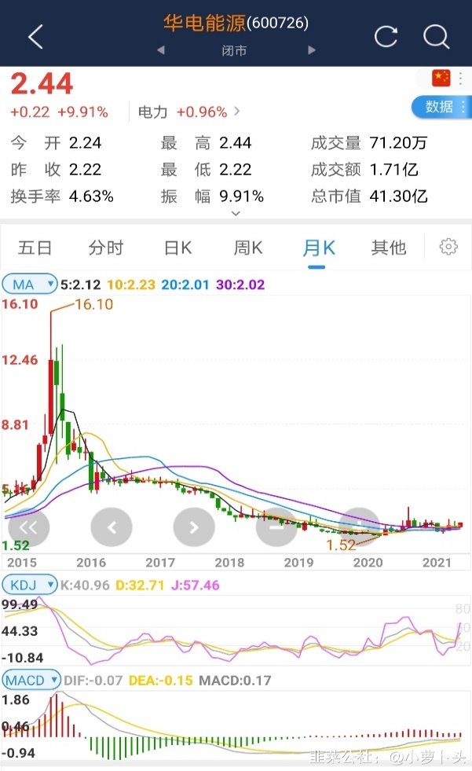
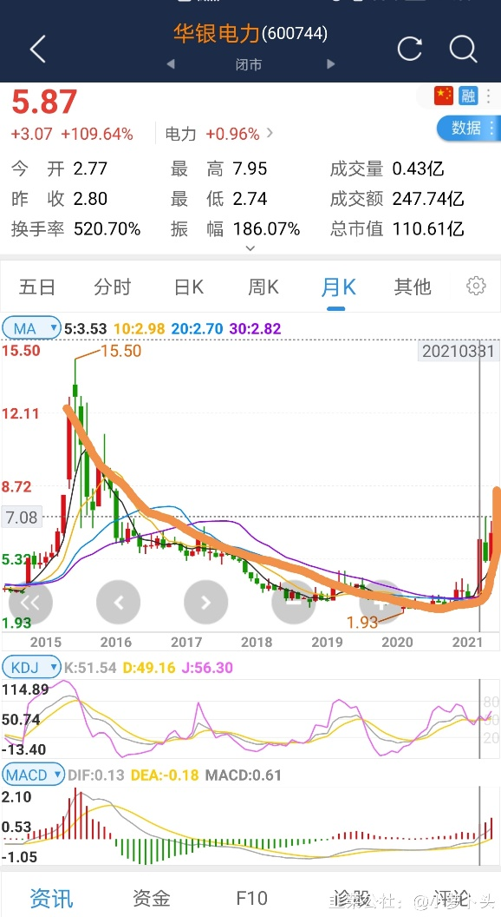
2020.5.15 | 4月19日，中国华电与华为公司在华为深圳总部签署战略合作协议。（来自韭菜公社jiucaigongshe.com）
 | 600726 华电能源 | 华为数字能源要干什么？华为要做数字世界的能源底座，将电力电子技术、ICT技术、人工智能技术、大数据，还有云有机结合起来，以比特管理瓦特，引领能源数字化转型，把能源做到极致、极简、绿色高效、智能可靠，从而助力清洁能源成为主力能源，建设绿色智能世界，这是华为在能源领域的目标。
 | 002090 金智科技，正宗的数字能源，智慧能源，华为合作，碳中和，储能，业绩大增各种题材集于一身（来自韭菜公社jiucaigongshe.com）

趋势炒股
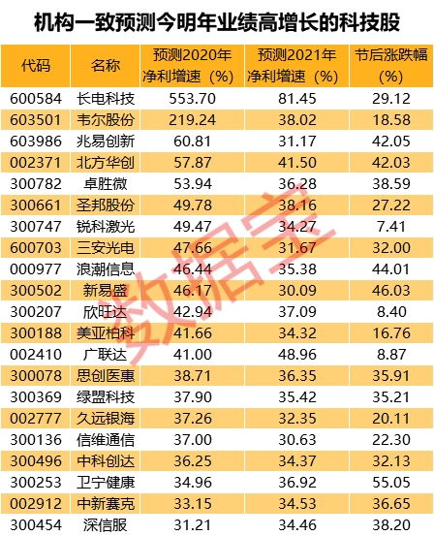
2020.2.25

高股息率模型
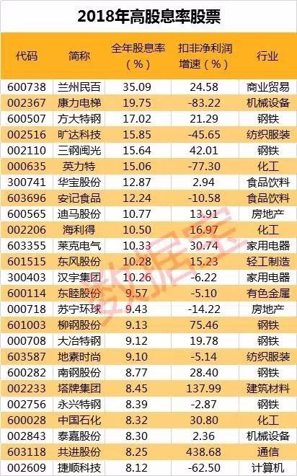
《投资精要》：持续买入高股息率的股票，会取得惊人的超额回报。这个高股息率模型的设计细节很简单，即在每段时间开头即T日，选择前溯12个月的累计股息相对当前股价的股息率最高的30只股票，然后持有一个周期（比如1年、1个季度等），在期末再重新选择30只股票，重新获取下一个周期的回报。结果显示，当每年的12月31日进行持股更新，每次持有期为1年的情况下，在从1994年12月31日到2016年7月14日的约22年中，模型增长到初始值的72．3倍，而同期上证综合指数仅为原值的4．7倍，深圳成分指数为8．5倍。仔细观察这22年中的年度超额回报，我发现其中有19年相对上证综指和深证成指的当年平均回报，模型取得了超额回报，只有3年跑输，超额回报的年度平均值达到14．3% 。可以说，这是一个让人十分吃惊的回报率，而14．3%的年度超额回报也足以让巴菲特满意。在1960年代的致投资者信中，当时屡屡取得巨大超额回报的巴菲特对投资者们说： “这样的回报率是我没有想到的，事实上，10%的持续年度超额回报已经足以让我满足。”
时间 （下一年6月会公布数据） | 股票代码 | 股票名称 | 股息率 | 当年底股价 | 年中股价 | 年终股价 | 按前一年底收益率 | 按当年中收益率
2018 | 002367 | 康力电梯 | 19.75% | 5.04 | 7.35 | 7.95 | 0.57738095238 | 0.081632653061
2018 | 600507 | 方大特钢 | 17.02% | 8.29 | 9.78 | 10.06 | 0.21351025332 | 0.028629856851
2018 | 002516 | 旷达科技 | 15.85% | 2.59 | 2.93 | 2.69 | 0.03861003861 | -0.081911262799
2018 | 002110 | 三钢闽光 | 15.64% | 7.19 | 9.3 | 9.36 | 0.30180806676 | 0.0064516129032
2018 | 000635 | 英力特 | 15.06% | 8.42 | 8.63 | 7.86 | -0.066508313539 | -0.08922363847
2018 | 300741 | 华宝股份 | 12.87% | 27.07 | 31.7 | 30.88 | 0.14074621352 | -0.025867507886
2018 |  | 安记食品
2018 |  | 迪马股份
2018 |  | 海利得
2018 |  | 莱克电气
2018 |  | 东风股份
2018 |  | 汉宇集团
2018 |  | 东睦股份
2018 |  | 苏宁环球
2018 |  | 柳工股份
2018 |  | 大冶特钢
2018 |  | 地素时尚
2018 |  | 南钢股份
2018 |  | 塔牌集团
2018 |  | 永兴特钢
2018 |  | 中国石化
2018 |  | 泰嘉股份
2018 |  | 共进股份
2018 |  | 捷顺科技

无需动脑的投资策略
以去年年底外资的前十大持仓股为标的股，并按照权重建立一个由这十只股票组成的组合
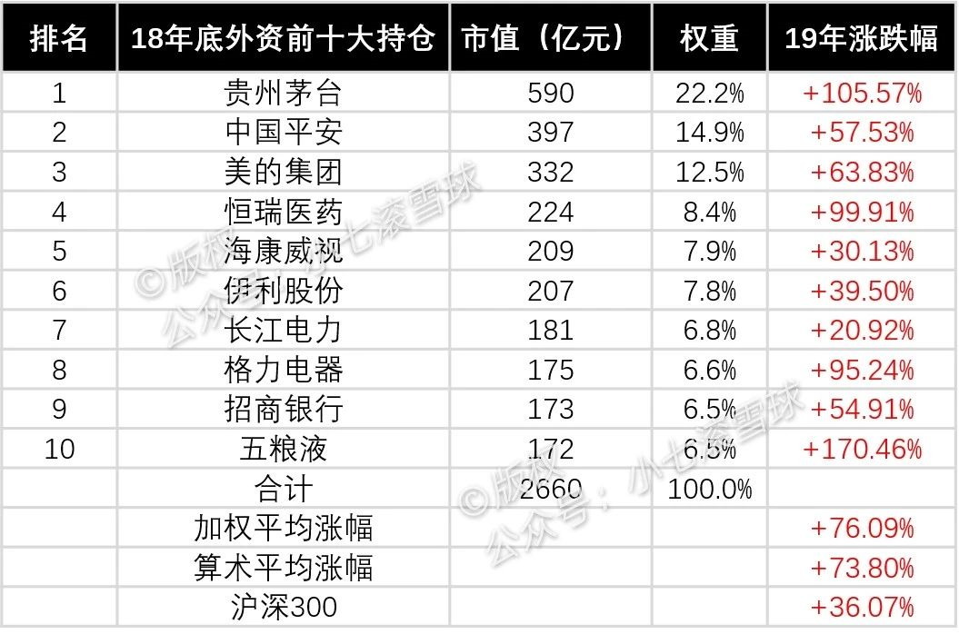

假设你的市值是100万，那就在2019年1月1日买入贵州茅台22.2万、中国平安14.9万，美的集团12.5万，以此类推……
这个投资策略19年的收益率是多少呢？答案是76.09%
2014年11月17日至2019年9月15日止，外资前十五大持仓股的平均收益率为371.28%，跑赢了沪深300指数317.38%，跑赢中证500指数364.50%，详见下图，所以，这个策略并不是到了19年才变得有效的。
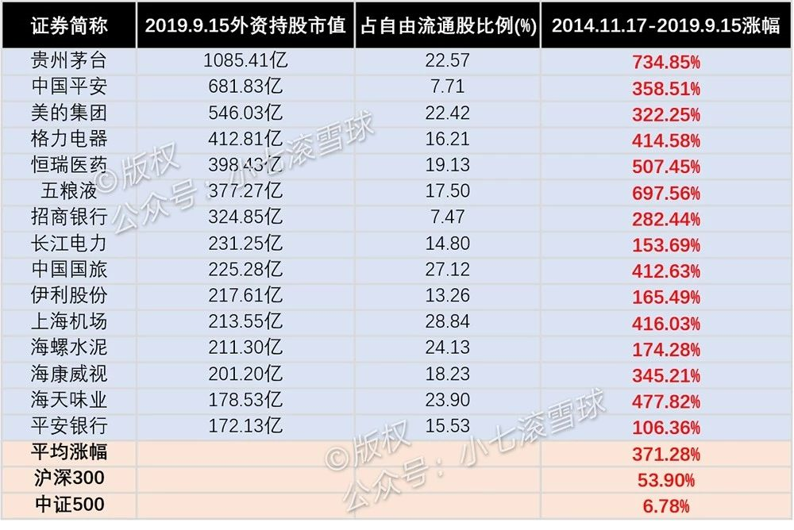

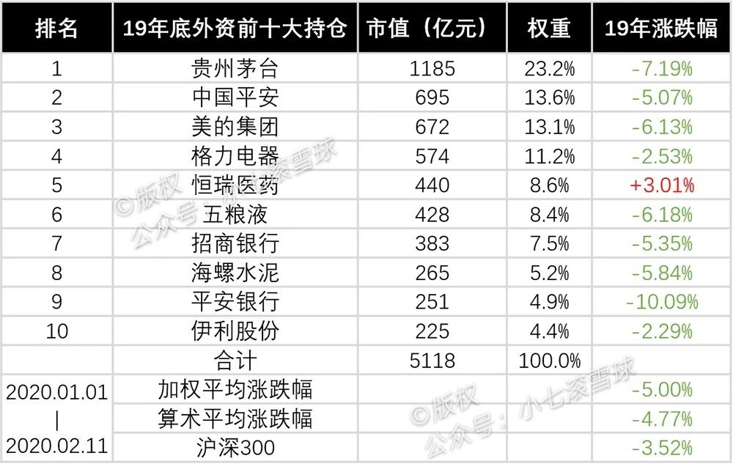

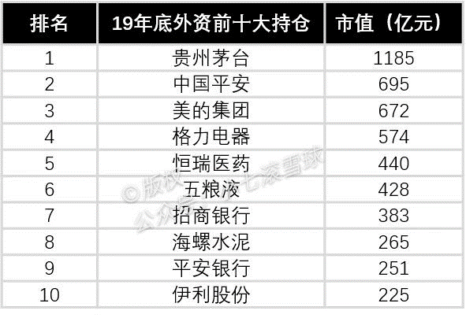

2020.2.20 http://data.eastmoney.com/hsgtcg/
序号 | 代码 | 名称 | 相关 | 今日 | 今日 | 今日持股 |  |  |  | 年增持估计 |  |  |  |  | 所属板块
 |  |  |  | 收盘价 | 涨跌幅 | 股数 | 市值 | 占流通 | 占总股 | 股数 | 市值 | 市值增幅 | 占流通 | 占总股
 |  |  |  |  |  |  |  | 股比 | 本比 |  |  |  | 股比(‰) | 本比(‰)
1 | 651 | 格力电器 | 详细 数据 | 61.67 | -0.79% | 9.84亿 | 606.87亿 | 16.48% | 16.35% | 3.08亿 | 190.54亿 | 62.86% | 71.17‰ | 70.64‰ | 家电行业
2 | 1 | 平安银行 | 详细 数据 | 15.24 | 0.26% | 16.52亿 | 251.77亿 | 8.51% | 8.51% | 10.33亿 | 153.71亿 | 218.76% | 78.80‰ | 78.80‰ | 银行
3 | 600036 | 招商银行 | 详细 数据 | 35.53 | -0.48% | 9.94亿 | 353.34亿 | 4.82% | 3.94% | 2.19亿 | 76.83亿 | 32.94% | 12.38‰ | 10.13‰ | 银行
4 | 601318 | 中国平安 | 详细 数据 | 81.7 | 0.18% | 8.57亿 | 699.84亿 | 7.90% | 4.69% | 9482.78万 | 74.81亿 | 15.02% | 10.56‰ | 6.26‰ | 保险
5 | 300760 | 迈瑞医疗 | 详细 数据 | 234.8 | -3.09% | 4141.37万 | 97.24亿 | 8.30% | 3.40% | 3917.02万 | 68.77亿 | 2731.98% | 504.05‰ | 50.42‰ | 医疗行业
6 | 300750 | 宁德时代 | 详细 数据 | 153.2 | -2.18% | 6669.82万 | 102.18亿 | 5.55% | 3.02% | 5530.42万 | 62.78亿 | 661.21% | 346.79‰ | 34.32‰ | 汽车行业
7 | 300498 | 温氏股份 | 详细 数据 | 35.29 | 4.13% | 1.97亿 | 69.53亿 | 4.90% | 3.70% | 1.61亿 | 60.16亿 | 494.23% | 48.45‰ | 33.90‰ | 农牧饲渔
8 | 603259 | 药明康德 | 详细 数据 | 110.9 | -1.76% | 7603.61万 | 84.32亿 | 7.55% | 4.61% | 6547.65万 | 57.17亿 | 3425.60% | 666.57‰ | 59.36‰ | 医疗行业
9 | 2 | 万科A | 详细 数据 | 29.65 | -0.17% | 4.96亿 | 147.12亿 | 5.11% | 5.10% | 1.99亿 | 55.74亿 | 69.60% | 21.29‰ | 18.74‰ | 房地产
10 | 601888 | 中国国旅 | 详细 数据 | 83.31 | 3.88% | 2.96亿 | 246.55亿 | 15.15% | 15.16% | 6287.08万 | 47.27亿 | 32.44% | 38.73‰ | 38.73‰ | 旅游酒店
11 | 725 | 京东方A | 详细 数据 | 4.96 | -1.98% | 15.03亿 | 74.55亿 | 4.44% | 4.43% | 10.51亿 | 44.73亿 | 263.89% | 35.23‰ | 34.28‰ | 电子元件
12 | 2027 | 分众传媒 | 详细 数据 | 5.56 | -1.77% | 13.97亿 | 77.65亿 | 9.52% | 9.51% | 7.02亿 | 42.32亿 | 88.39% | 41.85‰ | 41.85‰ | 文化传媒
13 | 2304 | 洋河股份 | 详细 数据 | 101.95 | 0.02% | 1.45亿 | 147.73亿 | 11.60% | 9.61% | 3764.16万 | 42.04亿 | 36.98% | 31.77‰ | 26.32‰ | 酿酒行业
14 | 600585 | 海螺水泥 | 详细 数据 | 52.22 | 0.81% | 4.89亿 | 255.27亿 | 12.22% | 9.22% | 1.14亿 | 41.40亿 | 31.63% | 29.68‰ | 22.40‰ | 水泥建材
15 | 600690 | 海尔智家 | 详细 数据 | 18.21 | -1.62% | 8.51亿 | 154.94亿 | 13.48% | 12.93% | 2.19亿 | 35.66亿 | 35.30% | 36.60‰ | 35.04‰ | 家电行业

一年后看上述股票的表现

